Essential
可能形/命令形/使役形/被动形/假设/意志形/条件
Rules for creating potential form/可能形/CAN; ABLE TO
Expressing the ability to do something
Potential forms do not have direct objects
Remember that all potential verbs become ru-verbs.
• For ru-verbs: Replace the 「る」 with 「られる」.
Example: ⾒る → ⾒られる
• For u-verbs: Change the last character from a / u / vowel sound to the equivalent / e / vowel sound and add 「る」.
Example: 遊ぶ → 遊べ → 遊べる
• Exceptions:
1「する」 becomes 「できる」
2「くる」 becomes 「こられる」
****Are「見える」and「聞こえる」exceptions?
****「ある」, yet another exception

Rules for creating imperative form/命令形 /must, must not, have to
Forru-verbs: Replacethe 「る」 with 「ろ」
Foru-verbs: Change the last character from an /u/ vowel to an /e/ vowel
Exceptions:
1. する → しろ 2. くる → こい 3. くれる → くれ
Using the negative command form
Attach 「な」 to the verb
Examples
1. 行く → 行くな
2 する → するな

Expressing "must" or "have to" （〜だめ、〜いけない、〜ならない、〜ても）
***Using「だめ」,「いけない」, and「ならない」for things that must not be done
How to say: Must not [verb]
•Take the te-form of the verb, add the「は」(wa) particle and finally attach either「だめ」、「いけない」、or「ならない」.
Example：入る→入って+は+だめ／いけない／ならない=入ってはだめ／入ってはいけない／入ってはならない
The difference between「だめ」、「いけない」、and「ならない」is that, first of all,「だめ」is casual.
While「いけない」and「ならない」are basically identical,「ならない」is generally more for thingsthat apply to more than one person like rules and policies.

***Expressing things that must be done
How to say: Must [verb]
1.Negative te-form +「は」(wa) particle +だめ／いけない／ならない
2.Negative verb +「と」conditional +だめ／いけない／ならない
3.Negative verb +「ば」conditional +だめ／いけない／ならない
****The first method is the same as the "must not do" grammar form except that we simply negated the verb
1.毎日学校に行かなくてはなりません。Must go to school everyday.
2.宿題をしなくてはいけなかったHad to do homework.
****The second method uses the natural conditional that we learned in the last lesson. Literally, it meansif you don't do something, then it automatically leads to the fact that it is no good. (In other words, youmust do it.) However, people tend to use it for situations beyond the natural consequence characterizationthat we learned from the last section because it's shorter and easier to use than the other two types ofgrammar.
1.毎日学校に行かないとだめです。Must go to school everyday.
2.宿題をしないといけないHave to do homework.
****The third method is similar to the second except that it uses a different type of conditional as explainedin the last lesson. With the「ば」conditional, it can be used for a wider range of situations. Note thatsince the verb is always negative, for the「ば」conditional, we will always be removing the last「い」and adding「ければ」.
1.毎日学校に行かなければいけません。Must go to school everyday.
2.宿題をしなければだめだった。Had to do homework.

Casual abbreviations for things that must be done
1.Simply replace「なくて」with「なくちゃ」
2.Simply replace「なければ」with「なきゃ」
Casual abbreviations for things that must not be done
1.Replace「ては」with「ちゃ」
2.Replace「では」with「じゃ」

Causative Conjugation Rules/使役形/ to make (sb) do (sth)
Here are the conjugation rules for the causative form. All causative verbs become ru-verbs.
• For ru-verbs: Replace the last 「る」 with 「させる」.
• For u-verbs: Change the last character as you would for negative verbs but attach「せる」instead of 「ない」.
• Exception Verbs:
1「する」 becomes 「させる」
2「くる」 becomes 「こさせる」

Passive Conjugation Rules/被动形/sb be required/asked to do sth
All passive verbs become ru-verbs.
• For ru-verbs: Replace the last 「る」 with 「られる」
• For u-verbs: Change the last character as you would for negative verbs but attach「れる」instead of 「ない」.
• Exception Verbs:
1「する」 becomes 「される」
2「くる」 becomes 「こられる」

Hypothesizing and Concluding （わけ、〜とする）/假定形
In this section, we're going to learn how to make hypotheses and reach conclusions using:「とする」and 「わけ」(訳)
Coming to a conclusion with 「わけ」
Making hypotheses with 「とする」

Desire and Suggestions （たい、欲しい、volitional、〜たらどう）/意志形

****Making a motion to do something using the volitional form (casual)
Conjugations rules for the casual volitional form
•For ru-verbs:Remove the「る」and add「よう」
Example:食べる→食べ+よう→食べよう
•For u-verbs:Replace the / u / vowel sound with the / o / vowel sound and add「う」
Example:入る→入ろ+う→入ろう

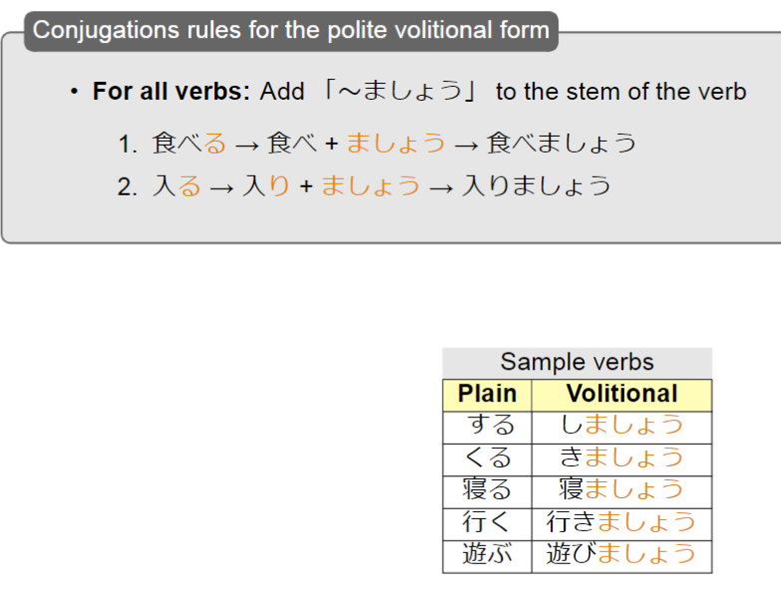
****Making a motion to do something using the volitional form (polite)

****How to get your way in Japan
We will now learn how to say what you want either by just coming out and saying it or by making discreet suggestions. The major topics we will cover will be the「たい」conjugation and the volitional form. We will also learn specialized uses of the「たら」and「ば」conditionals to offer advice.

****Making Suggestions using the「ば」or「たら」conditional
You can make suggestions by using the「ば」or「たら」conditional and adding「どう」. This literallymeans, "If you do [X], how is it?" In English, this would become, "How about doing [X]?" Grammatically,there's nothing new here but it is a commonly used set phrase.

Conditionals （と、なら、ば、たら）/条件形/IF; then; when; after;because, since
General conditionals using「ば」
Conjugation Rules for「ば」
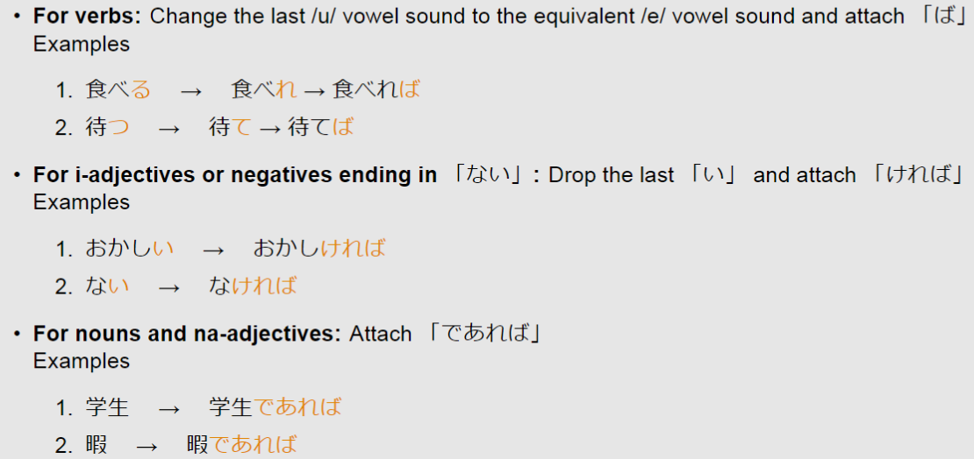

Past conditional using「たら(ば)」
Conjugation Rule for「たら(ば)」

Expressing natural consequence using「と」
Rules for using the conditional「と」

Contextual conditionals using「なら(ば)」
Rules for using the contextual conditional「なら」

